Feuil1
 |  |  | Analyse des réclamations ENGIE

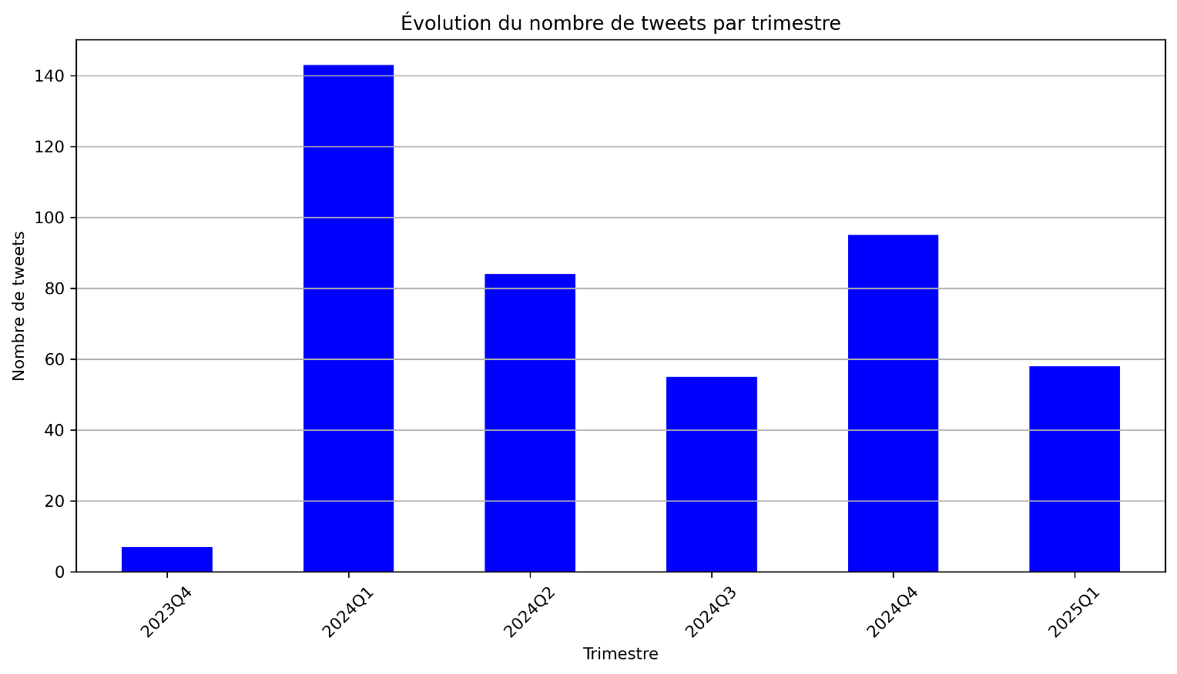

 |  | Que se passe t-il durant le premier trimestre de 2024? Focus dessus

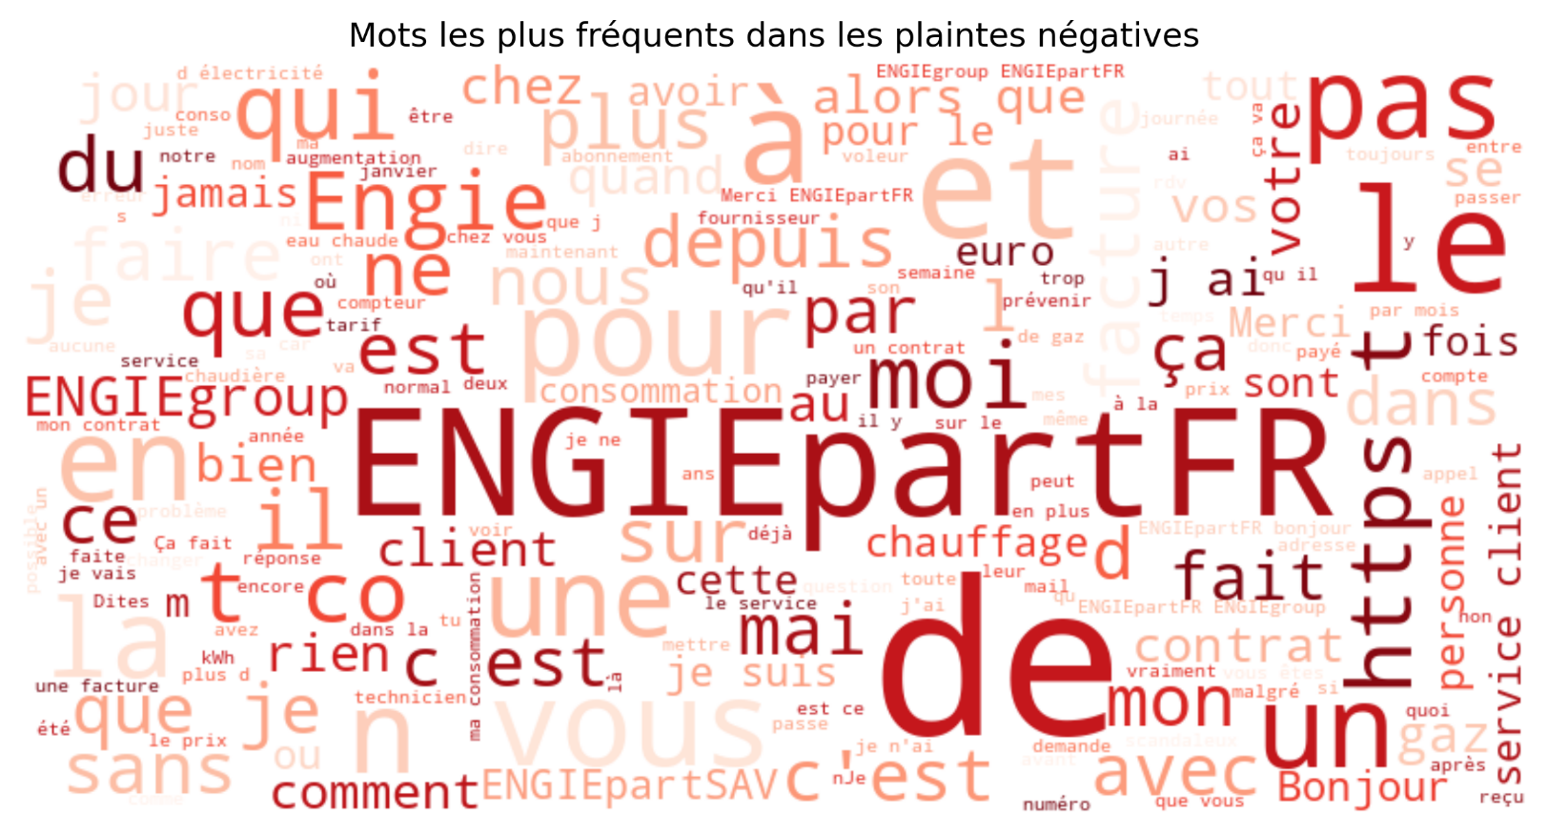
 |  |  |  |  | Avec la dertermination des mots clés pertinents,
 |  |  |  | Quelles sont les plaintes les plus recurrentes que nous avons eu?
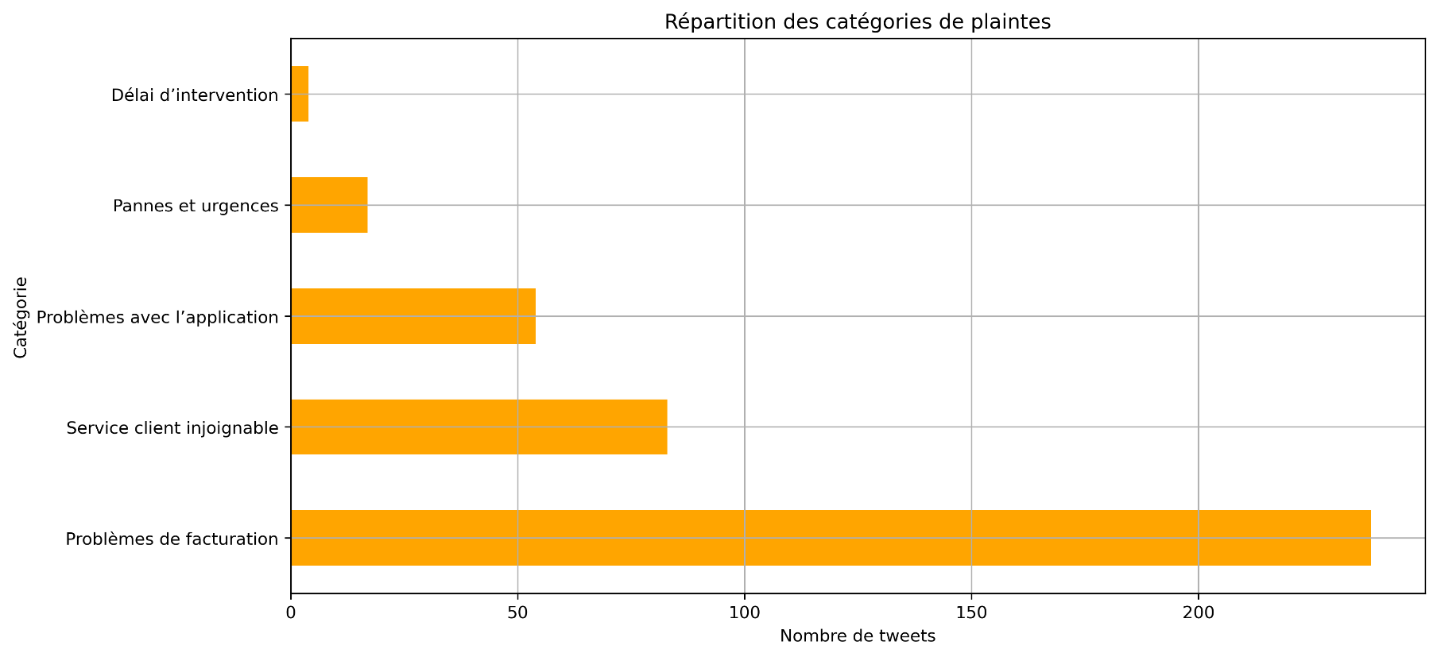

 | Par rapport à cela, nous pouvons déterminer deux grands points:
 |  | Par cela, nous avons pu déterminer deux grands poiunts importants:

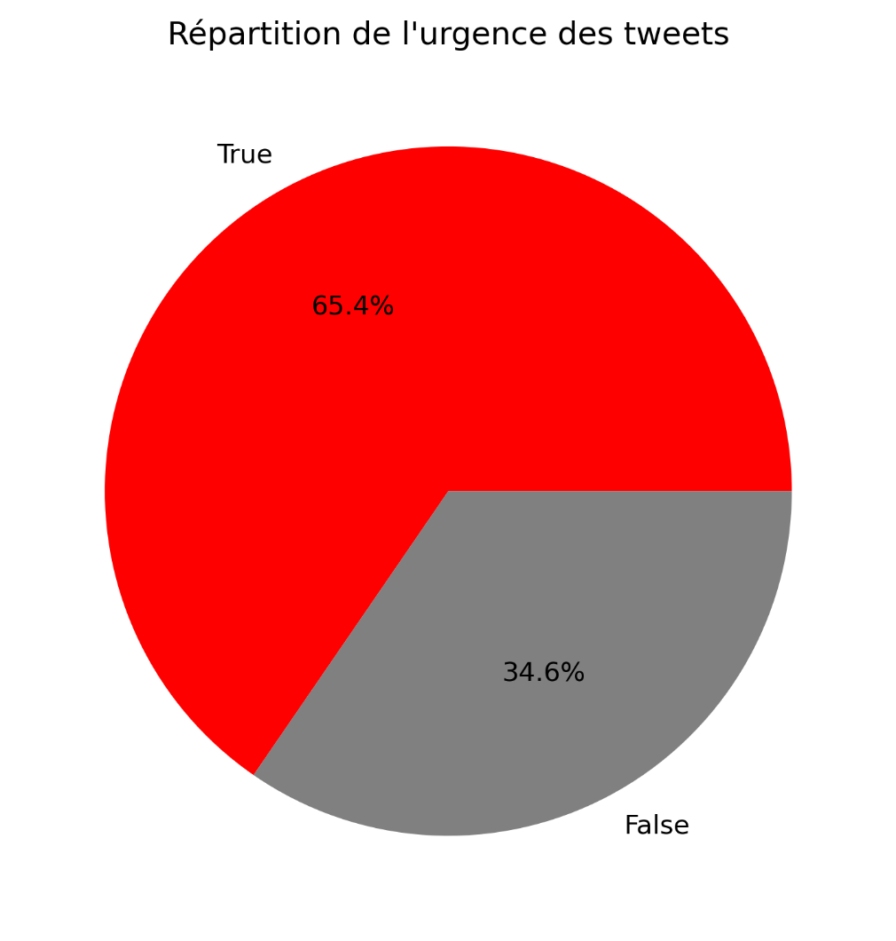
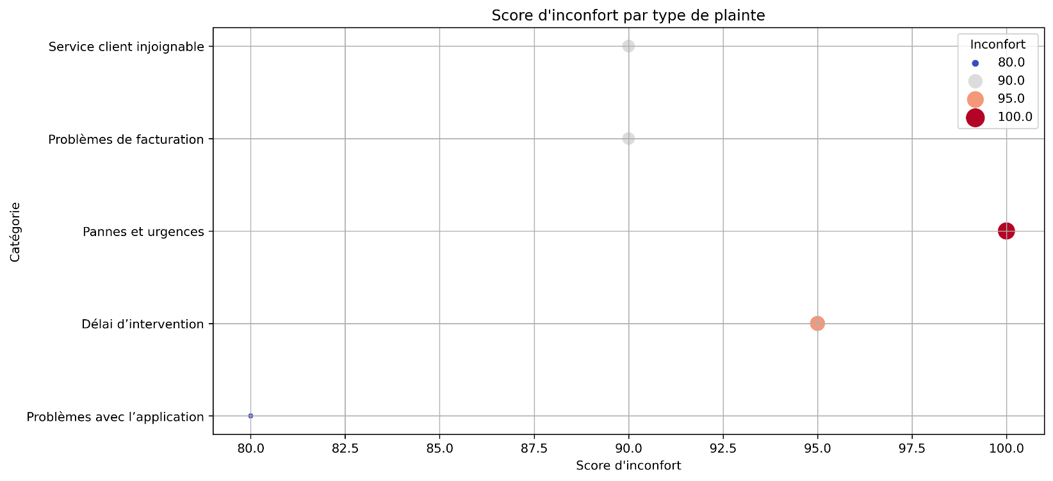
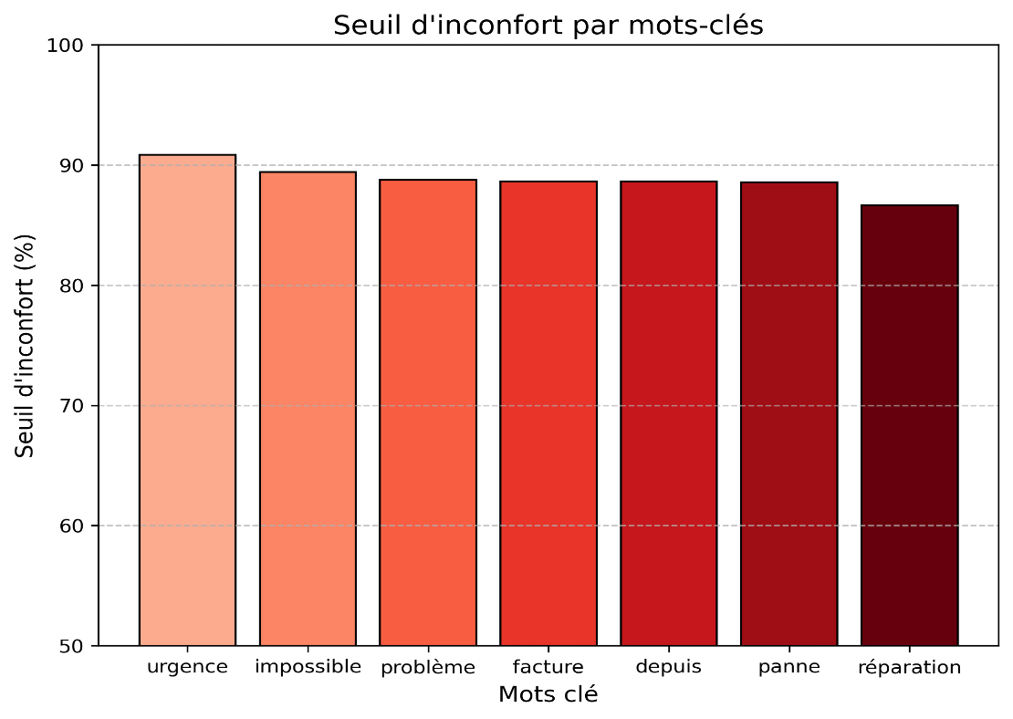

Nous avons pu établir une corrélation entre le seuil d'inconfort et les mots clés pertinents, afin de comprendre quel type de plainte provoque plus d'inconfort chez le client

